手順
手順

メニュー

シート | メニュー | タスク | 説明、その他
LookupDFF_01共通参照DFF | 設定および保守 > タスク > 検索 | アプリケーション・コア付加フレックスフィールドの管理 | 「アプリケーション・コア付加フレックスフィールドの管理」で検索
LookupDFF_02共通参照DFF値セット | 設定および保守 > タスク > 検索 | アプリケーション・コア値セットの管理 | 「アプリケーション・コア値セットの管理」で検索

検索画面への遷移

設定画面より画面右端の「タスク」を開き、「検索」をクリックします。この画面内の検索バーは使用しません。

この検索バーは使用しません。

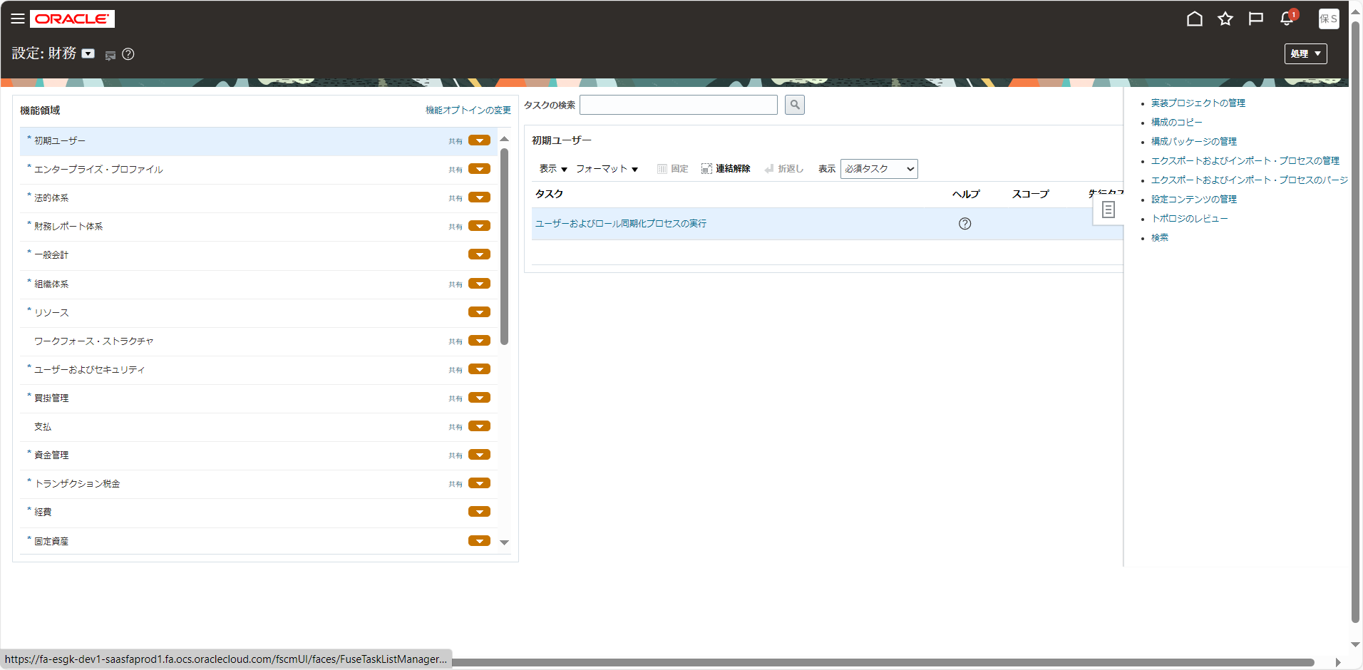

検索バーに検索内容を入力してタスクを検索します。
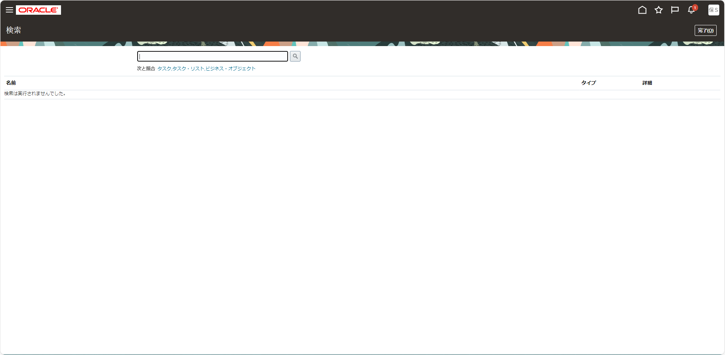

この検索バーを使用します。

